Descriptif
ANALYSE DE L'ACTIVITE HOSPITALIERE 2015
Champ MCO - Tous établissements

Source | PMSI MCO

Période | 2013-2014-2015

Classification des GHM | V11g

Champ des établissements | Etablissements de santé ayant une activité MCO, quelle que soit leur modalité de financement (tarification à l'activité - T2A ou sous dotation annuelle de financement-DAF)
 | Les chiffres présentés pour l’activité 2015 relatent l’ensemble de l‘activité transmise par les établissements. En revanche pour le calcul des taux d’évolution 2013/2014 et 2014/2015, seuls les établissements ayant transmis leurs données PMSI sur toute la période d’étude (2013, 2014 et 2015) sont retenus.
 | Sur l'ensemble des 1 962 établissements, 1 928 ont bien transmis leurs données pour toutes leurs périodes d'activité sur 2013-2015. Par conséquent, seuls ces 1 928 établissements sont pris en compte pour le calcul des taux d'évolution 2014/2015.

 | Activité 2015 | Nombre d'établissements | Nombre de séjours/séances (en milliers)
 | ayant transmis en 2015 | 1,962 | 29,675.56
 | inclus dans l'analyse | 1,928 | 29,638.74
 | % inclus dans l'analyse | 98.3% | 99.9%

Champ des séjours | S’agissant du champ des séjours, tous les séjours MCO transmis sont pris en compte (y compris séjours en attente de valorisation et non pris en charge).

Champs des patients | Patients correctement chaînés uniquement

 |  | Séjours | Séances/forfaits
 | Taux de chaînage 2015 | 98.9% | 99.0%

Agrégats d'activité utilisés pour l'analyse | La plupart des restitutions sont présentées hors séances qui font l'objet d'un onglet spécifique.
 | L’analyse de l’activité présentée repose sur différents agrégats, notamment :
 | Le type d’hospitalisation
 | Il permet de distinguer les séjours en ambulatoire, les séjours en hospitalisation complète (au moins une nuitée) et les séances.

 | Les catégories d’activité de soins (CAS) - hors séances
 | Il s’agit d’une proposition de classification qui a la particularité de s’affranchir des évolutions de regroupement des séjours selon les différentes versions de classification de GHM car elle repose de façon automatique sur la troisième lettre du code de la racine de GHM (C, M, K, Z) et la durée de séjour (avec ou sans nuitée). Il en résulte une répartition en 7 catégories :
 | Médecine sans nuitée - GHM (M, Z hors séances) ;
 | Médecine avec au moins une nuitée - GHM (M, Z hors séances);
 | Chirurgie ambulatoire - GHM (C) ;
 | Chirurgie non ambulatoire - GHM (C) ;
 | Obstétrique - femme (CM14) ;
 | Obstétrique - bébé (CM15) ;
 | Techniques peu invasives (diagnostics ou thérapeutiques) - GHM (K)

 | Les catégories majeures de diagnostic (CMD)
 | Correspondant aux deux premiers caractères (numériques) du GHM.

 | Les domaines d’activité (DoAc)
 | Dans chaque CMD, la distinction entre la discipline médicale et la discipline chirurgicale peut poser un problème d’interprétation. Pour y répondre, le regroupement en domaines d’activité s’est inspiré des « segments d’activité » qui existaient dans la nomenclature OAP. Les principales modifications sont les suivantes :
 | - distinction de l’orthopédie traumatologie et de la rhumatologie ;
 | - distinction de la psychiatrie et de la toxicologie, intoxications, alcool ;
 | - regroupement des maladies infectieuses et du VIH ;
 | - création d’un groupe « transplantations d’organes » ;
 | - création d’un groupe « séances » ;
 | - création d’un groupe « douleurs chroniques, soins palliatifs » ;
 | - un domaine « activités inter spécialités, suivi thérapeutique d'affections connues » a été créé, regroupant notamment un certain nombre de racines de la CMD 23 (facteurs influant sur l’état de santé et autres motifs de recours aux services de santé) et les racines du type " autres ..." ;
 | - le dernier domaine d’activité « autres symptômes ou motifs médicaux » regroupe trois racines de la CMD 23 qui correspondent à des insuffisances de codage.
 | En procédant ainsi, 29 domaines d’activité (DoAc) sont obtenus. Ils ont la particularité d’être transversaux à la répartition en M, C, O.
 | Voir : Regoupements des GHM en V11g sur http://www.atih.sante.fr/regroupements-des-ghm-en-v11g

Statut
Déclinaison par statut juridique
- Les établissements publics représentent 68% en nombre de séjours de l'activité de MCO
- Les établissements privés d'intérêt collectif évoluent plus rapidement en nombre de séjours.

Type d'hospitalisation | Nombre de séjours 2015 | Evolution nombre de séjours 2013/2014 | Evolution nombre de séjours 2014/2015 | Contribution à la croissance en séjours 2014/2015 | Part en séjours 2015 | 2015 | Nombre de patients, en milliers (hors séances) | Part en patients | Nombre moyen de séjours par patient
établissements publics | 10,220.46 | +1.4% | +1.3% | 56.4% | 67.7% | établissements publics | 6,646.6 | 56.8% | 1.5
établissements privés d'intérêt collectif | 1,488.53 | +2.3% | +4.1% | 12.8% | 30.9% | établissements privés d'intérêt collectif | 1,074.0 | 9.2% | 1.4
établissements privés commerciaux | 6,122.99 | +1.3% | +0.0% | 30.8% | 1.4% | établissements privés commerciaux | 4,875.1 | 41.7% | 1.3
Total | 17,831.98 | +1.4% | +1.1% | 100.0% | 100.0% | Total | 11,700.8 | 0.1% | 1524.0
Séjours en milliers |  |  |  |  |  | * Taux de chaînage précisés dans l'onglet Descriptif

Répartition du nombre de séjours en 2015
 |  |  |  |  |  | Evolution du nombre de séjours

Type hospitalisation
Déclinaison par type d'hospitalisation :
- En 2015, les établissements de santé ont pris en charge 17,8 millions de séjours en hospitalisation pour 11,7 millions de patients.
- 11,8 millions de séances et forfaits ont été pris en charge.
- La croissance du nombre de séjours ambulatoires et de séances/forfaits se poursuit entre 2014 et 2015 alors que les séjours en hospitalisation complète sont en baisse.

Type d'hospitalisation | Nombre de séjours 2015 | Evolution nombre de séjours 2013/2014 | Evolution nombre de séjours 2014/2015 | Contribution à la croissance en séjours 2014/2015 | Part en séjours 2015 | 2015 | Nombre de patients, en milliers (hors séances) | Part en patients | Nombre moyen de séjours par patient
Ambulatoire | 7,001.08 | +3.9% | +3.7% | 39.9% | 23.6% | Ambulatoire | 5,523.9 | 47.2% | 1,26
Hospitalisation complète | 10,830.90 | -0.0% | -0.5% | -9.5% | 36.5% | Hospitalisation complète | 7,444.4 | 63.6% | 1,44
Total hospitalisation | 17,831.98 | +1.4% | +1.1% | 30.4% | 60.1% | Total hospitalisation | 11,700.8 | 100.0% | 1,51
Séances / forfaits | 11,843.58 | +4.3% | +3.8% | 69.6% | 39.9% | * Taux de chaînage précisés dans l'onglet Descriptif
Total France | 29,675.56 | +2.5% | +2.2% | 100.0% | 100.0%
Séjours en milliers

Répartition du nombre de séjours en 2015 |  |  |  | Evolution du nombre de séjours
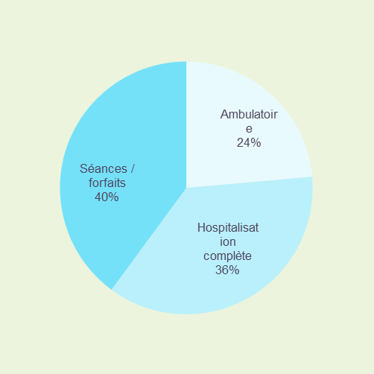
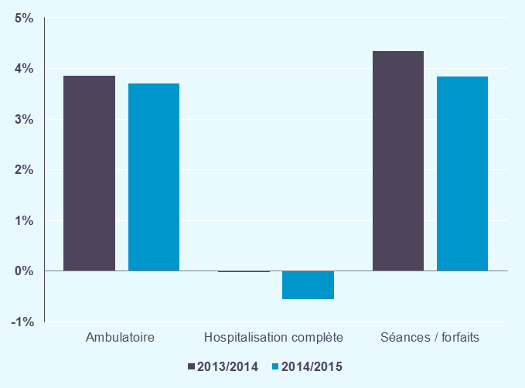

Région
Déclinaison par région (hors séances) :
- Près de 30% des séjours hospitaliers MCO sont pris en charge dans les deux grandes régions françaises : l'Ile-de-France réalise près de 3,2 millions de séjours et la région Auvergne-Rhône-Alpes près de 2,1 millions de séjours.
- Sur les 18 régions françaises, seules deux régions sont concernées par une baisse du nombre de séjours entre 2014 et 2015 (la Martinique avec -1,8% et le Centre avec -0,1%).
- Les régions Mayotte et Guyane connaissent les croissances régionales les plus dynamiques. Ce sont également les régions où le nombre de séjours est le plus faible.
- Les régions Auvergne-Rhône-Alpes, Languedoc-Roussillon-Midi-Pyrénées et Ile-de-France sont celles qui contribuent le plus à la croissance nationale des séjours.

Région | Nombre de séjours 2015 | Evolution nombre de séjours 2013/2014 | Evolution nombre de séjours 2014/2015 | Contribution à la croissance en séjours 2014/2015 | Part en séjours 2015
Alsace-Champagne-Ardenne-Lorraine | 1,537.01 | +1.4% | +0.4% | 3.5% | 8.6%
Aquitaine-Limousin-Poitou-Charentes | 1,669.97 | +1.0% | +1.1% | 9.2% | 9.4%
Auvergne-Rhône-Alpes | 2,068.20 | +2.1% | +1.4% | 15.2% | 11.6%
Bourgogne-Franche-Comté | 750.71 | +0.9% | +1.2% | 4.7% | 4.2%
Bretagne | 837.18 | +1.1% | +0.9% | 4.0% | 4.7%
Centre | 601.64 | +1.4% | -0.1% | -0.4% | 3.4%
Corse | 81.12 | +0.3% | +0.1% | 0.0% | 0.5%
Ile-de-France | 3,163.82 | +1.5% | +0.8% | 13.8% | 17.7%
Languedoc-Roussillon-Midi-Pyrénées | 1,591.68 | +1.6% | +1.7% | 13.9% | 8.9%
Nord-Pas-de-Calais-Picardie | 1,675.69 | +1.0% | +0.8% | 7.0% | 9.4%
Normandie | 875.71 | +1.3% | +1.6% | 7.3% | 4.9%
Pays de la Loire | 987.66 | +2.0% | +1.8% | 9.1% | 5.5%
Provence-Alpes-Côte d'Azur | 1,547.06 | +1.4% | +1.0% | 8.4% | 8.7%
Guadeloupe | 100.21 | -1.7% | +0.2% | 0.1% | 0.6%
Guyane | 44.19 | -1.0% | +3.9% | 0.9% | 0.2%
Martinique | 76.58 | -0.8% | -1.8% | -0.7% | 0.4%
Mayotte | 32.70 | +7.6% | +13.2% | 2.0% | 0.2%
Réunion | 190.84 | +2.4% | +2.0% | 2.0% | 1.1%
Total France | 17,831.98 | +1.4% | +1.1% | 100.0% | 100.0%
Séjours en milliers

Les 10 régions ayant la plus grande part de séjours, hors séances
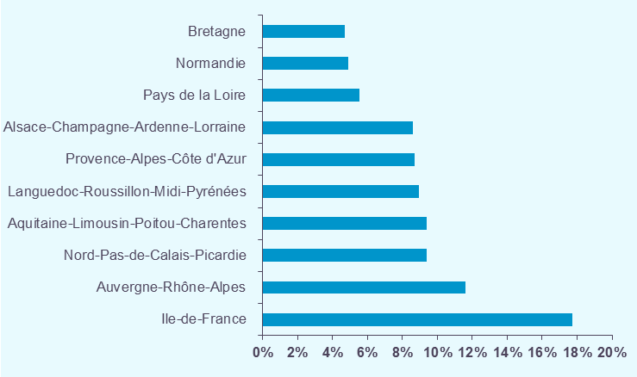

Les 5 régions les plus contributrices à la croissance en séjours, hors séances

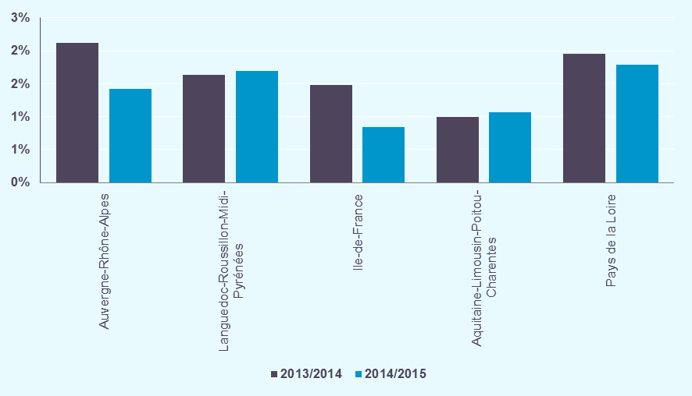

Classe d'âge
Déclinaison par classe d'âge (hors séances) :
- Les personnes âgées de 65 ans et plus représentent près de 38% des séjours en MCO et environ 32% des patients hospitalisés en 2015.
- Alors que le nombre de séjours des patients âgés de 65 ans et plus augmente de +4,2%, les séjours des patients âgés de moins de 65 ans diminuent de -0,7%.
- Ce sont les séjours associés aux personnes âgées de 65 à 69 ans et de 80 ans et plus qui contribuent le plus à la croissance nationale des séjours.
- Une baisse d'activité est observée sur l'ensemble des classes d'âge inférieures à 65 ans. Notamment le nombre de séjours des patients âgés de 20 à 39 ans diminue de -1,4%.

Classe d’âge | Nombre de séjours 2015 | Evolution nombre de séjours 2013/2014 | Evolution nombre de séjours 2014/2015 | Contribution à la croissance en séjours 2014/2015 | Part en séjours 2015 | 2015 | Nombre de patients, en milliers (hors séances) | Part en patients | Nombre moyen de séjours par patient
0-4 ans | 1,503.37 | -0.1% | -1.2% | -9.8% | 8.4% | 0-4 ans | 1,202.1 | 10.3% | 1,22
5-19 ans | 1,138.74 | +1.4% | -0.5% | -3.3% | 6.4% | 5-19 ans | 895.6 | 7.7% | 1,25
20-39 ans | 3,071.42 | +0.3% | -1.4% | -22.9% | 17.2% | 20-39 ans | 2,277.0 | 19.5% | 1,33
40-64 ans | 5,425.18 | +0.4% | -0.2% | -4.7% | 30.4% | 40-64 ans | 3,529.1 | 30.2% | 1,53
65-69 ans | 1,548.50 | +6.8% | +7.5% | 56.9% | 8.7% | 65-69 ans | 922.8 | 7.9% | 1,66
70-74 ans | 1,233.23 | +2.5% | +3.5% | 22.0% | 6.9% | 70-74 ans | 709.0 | 6.1% | 1,73
75-79 ans | 1,270.76 | +0.8% | +1.3% | 8.7% | 7.1% | 75-79 ans | 708.1 | 6.1% | 1,79
80 ans et plus | 2,640.78 | +2.8% | +4.0% | 53.1% | 14.8% | 80 ans et plus | 1,457.1 | 12.5% | 1,78
Total hors séances | 17,831.98 | +1.4% | +1.1% | 100.0% | 100.0% | Total | 11,700.8 | 100.0% | 1,51
Séjours en milliers |  |  |  |  |  | * Taux de chaînage précisés dans l'onglet Descriptif

Répartition du nombre de séjours en 2015 |  |  |  | Evolution du nombre de séjours
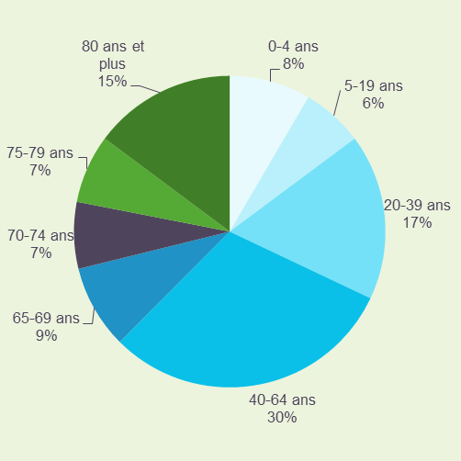
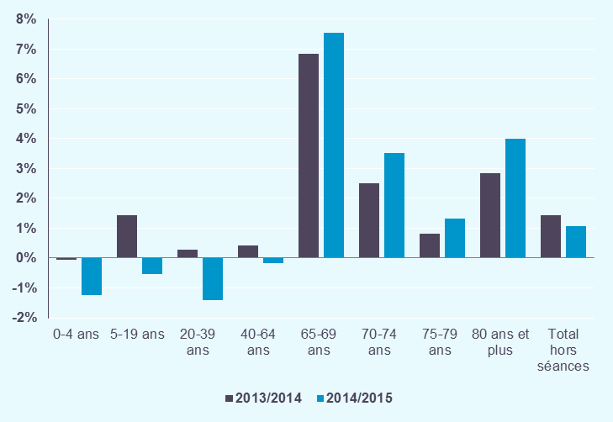

CAS
Déclinaison par catégorie d'activité de soins (hors séances) :
- En 2015, les séjours sans acte classant (c'est à dire la médecine) regroupent 41% des séjours hospitaliers et concernent 38% des patients hospitalisés. Un séjour sans acte classant sur quatre est pris en charge en ambulatoire.
- L'activité de chirurgie représente 31% des séjours MCO et 40% des patients hospitalisés en 2015.
- Entre 2014 et 2015, les séjours de chirurgie ambulatoire continuent leur progression, à un rythme légèrement moins soutenu que l'année précédente. La baisse des séjours de chirurgie conventionnelle est plus prononcée en 2015 qu'en 2014.
- L'activité d'obstétrique est en dominution de -2,4%, reflet de la baisse des naissances en 2015.

Catégorie d'activité de soins | Nombre de séjours 2015 | Evolution nombre de séjours 2013/2014 | Evolution nombre de séjours 2014/2015 | Contribution à la croissance en séjours 2014/2015 | Part en séjours 2015 | 2015 | Nombre de patients, en milliers (hors séances) | Part en patients | Nombre moyen de séjours par patient
Chirurgie ambulatoire | 2,621.51 | +7.4% | +5.9% | 76.3% | 14.7% | Chirurgie ambulatoire | 2,226.9 | 19.0% | 1,17
Chirurgie non ambulatoire | 2,936.21 | -2.1% | -3.2% | -50.9% | 16.5% | Chirurgie non ambulatoire | 2,599.8 | 22.2% | 1,12
Total chirurgie | 5,557.73 | +1.9% | +0.9% | 25.4% | 31.2% | Total chirurgie | 4,638.7 | 39.6% | 1,19
Séjour sans acte classant sans nuitée | 1,840.44 | +1.2% | +2.5% | 23.5% | 10.3% | Séjours sans acte classant et sans nuitée | 1,294.4 | 11.1% | 1,40
Séjour sans acte classant avec nuitée(s) | 5,432.07 | +0.9% | +1.2% | 32.9% | 30.5% | Séjours sans acte classant avec nuitée(s) | 3,574.5 | 30.5% | 1,50
Total séjour sans acte classant | 7,272.51 | +0.9% | +1.5% | 56.3% | 40.8% | Total séjours sans acte classant | 4,487.7 | 38.4% | 1,60
Obstétrique mère | 1,079.99 | -0.8% | -2.5% | -14.5% | 6.1% | Obstétrique mère | 878.2 | 7.5% | 1,21
Obstétrique enfant | 822.10 | -0.1% | -2.4% | -10.4% | 4.6% | Obstétrique enfant | 760.9 | 6.5% | 1,04
Total Obstétrique | 1,902.10 | -0.5% | -2.4% | -24.9% | 10.7% | Total obstétrique | 1,639.1 | 14.0% | 1,13
Techniques peu invasives | 3,099.65 | +2.9% | +2.7% | 43.2% | 17.4% | Techniques peu invasives | 2,737.4 | 23.4% | 1,12
Total hors séances | 17,831.98 | +1.4% | +1.1% | 100.0% | 100.0% | * Taux de chaînage précisés dans l'onglet Descriptif
Séjours en milliers

Répartition du nombre de séjours en 2015 |  |  | Evolution du nombre de séjours
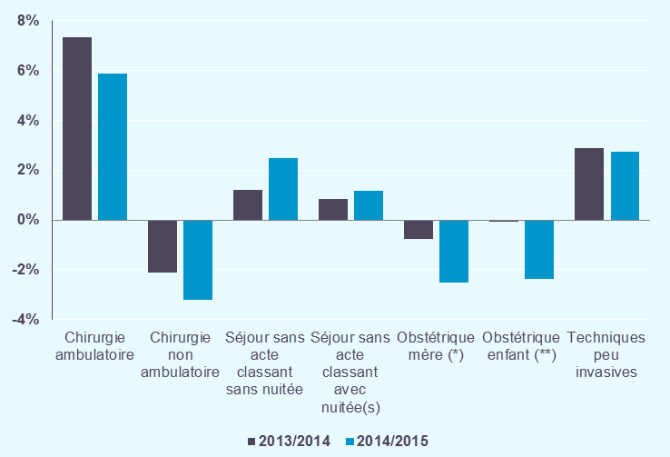

Niveaux sévérité
Déclinaison par niveau de sévérité (hors séances) :
- Les séjours de niveaux 1 et J représentent chacun 24% des séjours.
- La progression des séjours de niveaux 3 et 4 est plus soutenue que l'an dernier. Les séjours de niveau J continuent leur progression, mais leur augmentation est moins dynamique que l'an passé .
- L'augmentation des séjours de niveau J contribue majoritairement à la croissance nationale des séjours hospitaliers.

Niveau de sévérité | Nombre de séjours 2015 | Evolution nombre de séjours 2013/2014 | Evolution nombre de séjours 2014/2015 | Contribution à la croissance en séjours 2014/2015 | Part en séjours 2015
1 - sans sévérité | 4,336.13 | -2.7% | -3.4% | -79.9% | 24.3%
2 - sévérité légère | 1,626.43 | +1.8% | +1.3% | 10.6% | 9.1%
3 - sévéritè modérée | 1,161.20 | +4.8% | +5.4% | 31.4% | 6.5%
4 - sévérité lourde | 396.02 | +5.9% | +8.8% | 16.7% | 2.2%
J - ambulatoire | 4,358.82 | +4.9% | +3.8% | 84.5% | 24.4%
T - courte durée | 2,511.67 | +1.7% | +2.2% | 28.4% | 14.1%
Total 1,2,3,4,J,T (hors CM 14 et 15) | 14,390.28 | +1.5% | +1.2% | 91.7% | 80.7%
A - sans sévérité (CM 14 et 15) | 1,381.57 | -0.8% | -2.8% | -21.2% | 7.7%
B - sévérité légèe (CM 14 et 15) | 256.00 | +3.0% | +0.1% | 0.1% | 1.4%
C - sévérité modérée (CM 14 et 15) | 37.17 | +4.3% | +0.4% | 0.1% | 0.2%
D - sévérité lourde (CM 14 et 15) | 6.65 | +5.7% | +5.7% | 0.2% | 0.0%
Total A,B,C,D (CM 14 et 15) | 1,681.38 | -0.1% | -2.3% | -20.8% | 9.4%
E - décès | 37.86 | -1.8% | +6.5% | 1.2% | 0.2%
Z | 1,722.46 | +2.3% | +3.2% | 27.9% | 9.7%
Total hors séances | 17,831.98 | +1.4% | +1.1% | 100.0% | 100.0%
Séjours en milliers

Répartition du nombre de séjours en 2015 |  |  |  | Evolution du nombre de séjours
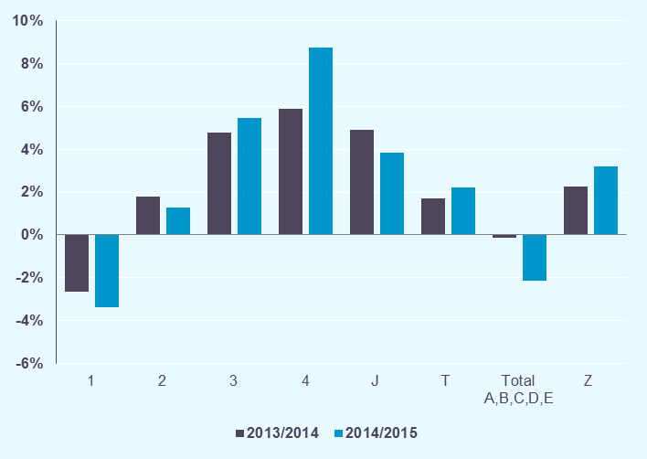

CMD
Déclinaison par catégorie majeure de diagnostic (hors séances) :
- Les affections du système disgestif (CMD 06) représentent 15% des séjours. Viennent ensuite les affections et traumatismes de l'appareil musculosquelettique et du tissu conjonctif (CMD 08) avec 11% des séjours et les affections de l'appareil circulatoire (CMD 05) qui regroupent 10% des séjours.
- Les séjours pour affections de l'appareil respiratoire (CMD 04) ont évolué de +6,2%, cette forte augmentation est liée à l'épidémie de grippe du premier trimestre 2015.

Catégorie majeure de diagnostic |  | Nombre de séjours 2015 | Evolution nombre de séjours 2013/2014 | Evolution nombre de séjours 2014/2015 | Contribution à la croissance en séjours 2014/2015 | Part en séjours 2015
01 | Affections du système nerveux | 1,132.86 | +2.5% | +1.9% | 10.9% | 6.4%
02 | Affections de l'oeil | 1,013.79 | +2.7% | +3.3% | 16.8% | 5.7%
03 | Affections des oreilles, du nez, de la gorge, de la bouche et des dents | 911.49 | +0.2% | -1.0% | -4.8% | 5.1%
04 | Affections de l'appareil respiratoire | 921.59 | -0.7% | +6.2% | 28.3% | 5.2%
05 | Affections de l'appareil circulatoire | 1,713.05 | +2.4% | +1.9% | 16.5% | 9.6%
06 | Affections du tube digestif | 2,716.86 | +1.5% | +1.8% | 24.6% | 15.2%
07 | Affections du système hépatobiliaire et du pancréas | 458.71 | +2.1% | +1.5% | 3.6% | 2.6%
08 | Affections et traumatismes de l'appareil musculosquelettique et du tissu conjonctif | 1,987.66 | +2.1% | +0.8% | 8.1% | 11.1%
09 | Affections de la peau, des tissus sous-cutanés et des seins | 765.41 | +2.9% | +1.7% | 6.7% | 4.3%
10 | Affections endocriniennes, métaboliques et nutritionnelles | 482.09 | -2.5% | +1.5% | 3.6% | 2.7%
11 | Affections du rein et des voies urinaires | 724.02 | +2.5% | +2.2% | 8.0% | 4.1%
12 | Affections de l'appareil génital masculin | 324.76 | +3.2% | +1.8% | 3.0% | 1.8%
13 | Affections de l'appareil génital féminin | 494.89 | -0.9% | -1.6% | -4.2% | 2.8%
14 | Grossesses pathologiques, accouchements et affections du post-partum | 1,079.99 | -0.8% | -2.5% | -14.5% | 6.1%
15 | Nouveau-nés, prématurés et affections de la période périnatale | 822.10 | -0.1% | -2.4% | -10.4% | 4.6%
16 | Affections du sang et des organes hématopoïétiques. | 242.58 | +5.0% | +0.8% | 1.0% | 1.4%
17 | Affections myéloprolifératives et tumeurs de siège imprécis ou diffus | 288.96 | -1.5% | -2.4% | -3.7% | 1.6%
18 | Maladies infectieuses et parasitaires | 122.91 | +1.0% | -2.7% | -1.8% | 0.7%
19 | Maladies et troubles mentaux | 292.09 | +2.6% | +1.7% | 2.6% | 1.6%
20 | Troubles mentaux organiques liés à l'absorption de drogues ou induits par celles-ci | 215.58 | +2.9% | -1.6% | -1.8% | 1.2%
21 | Traumatismes, allergies et empoisonnements | 187.05 | -1.1% | -2.5% | -2.5% | 1.0%
22 | Brûlures | 11.90 | -0.5% | -4.3% | -0.3% | 0.1%
23 | Facteurs influant sur l'état de santé et autres motifs de recours aux services de santé | 891.45 | +3.5% | +2.2% | 10.0% | 5.0%
25 | Maladies dues à une infection par le VIH | 8.66 | -8.9% | -4.2% | -0.2% | 0.0%
26 | Traumatismes multiples graves | 10.52 | +9.0% | +5.0% | 0.3% | 0.1%
27 | Transplantations d'organes | 11.02 | +3.2% | +4.3% | 0.2% | 0.1%
Total France |  | 17,831.98 | +1.4% | +1.1% | 100.0% | 100.0%
Séjours en milliers

Les 10 CMD les plus fréquentes en nombre de séjours, hors séances

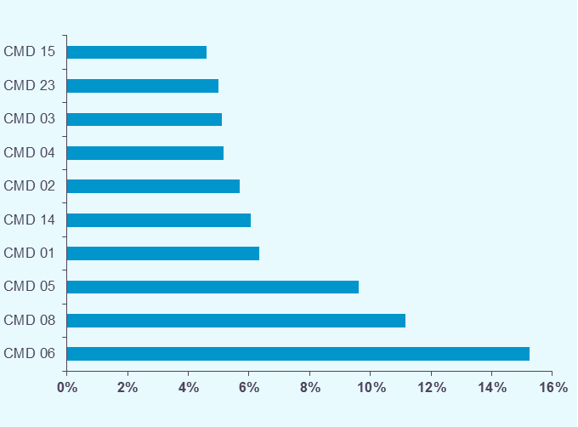

Les 5 CMD les plus contributrices à la croissance en séjours, hors séances

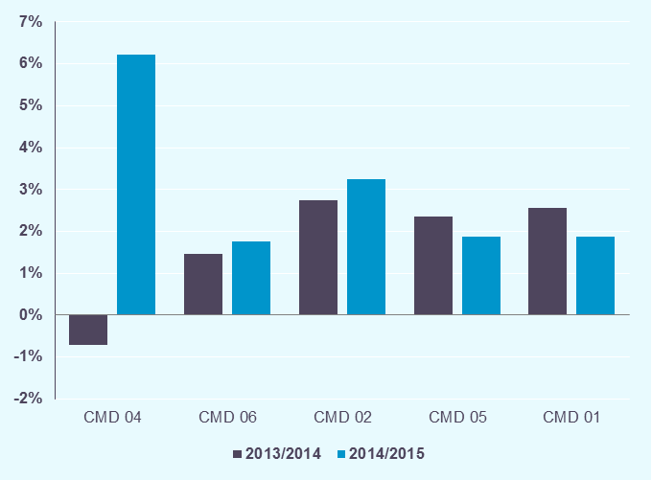

DoAc
Déclinaison par domaine d'activité (hors séances) :
- 18% des séjours concernent le domaine Digestif. L'orthopédie traumatologie regroupe 10% des séjours.
- Près de 60% de la croissance d'activité nationale est expliquée par les domaines Digestif (D01) et Pneumologie (D09), avec des croissances respectives de +1,8% et +6,2%.
- Outre les fortes baisses d'activité des domaines relatifs à l'obstétrique (D13 et D14), les domaines ORL, stomatologie (D10) et toxicologie, intoxications, alcool (D23) sont en diminution.

Domaine d'activité (DoAc) |  | Nombre de séjours 2015 | Evolution nombre de séjours 2013/2014 | Evolution nombre de séjours 2014/2015 | Contribution à la croissance en séjours 2014/2015 | Part en séjours 2015
D01 | Digestif | 3,269.70 | +1.7% | +1.8% | 29.8% | 18.3%
D02 | Orthopédie traumatologie | 1,697.03 | +1.9% | +0.4% | 3.5% | 9.5%
D03 | Traumatismes multiples ou complexes graves | 10.52 | +9.0% | +5.0% | 0.3% | 0.1%
D04 | Rhumatologie | 347.71 | +1.0% | +0.3% | 0.5% | 1.9%
D05 | Système nerveux (hors cathétérismes vasculaires diagnostiques et interventionnels) | 965.81 | +2.3% | +1.7% | 8.4% | 5.4%
D06 | Cathétérismes vasculaires diagnostiques et interventionnels | 490.61 | +5.6% | +5.3% | 12.9% | 2.8%
D07 | Cardio-vasculaire (hors cathétérismes vasculaires diagnostiques et interventionnels) | 1,232.25 | +1.2% | +0.7% | 4.5% | 6.9%
D09 | Pneumologie | 921.59 | -0.7% | +6.2% | 28.3% | 5.2%
D10 | ORL, Stomatologie | 914.01 | +0.3% | -1.0% | -4.8% | 5.1%
D11 | Ophtalmologie | 1,013.79 | +2.7% | +3.3% | 16.8% | 5.7%
D12 | Gynécologie - sein | 534.02 | -0.7% | -1.3% | -3.6% | 3.0%
D13 | Obstétrique | 1,079.99 | -0.8% | -2.5% | -14.5% | 6.1%
D14 | Nouveau-nés et période périnatale | 822.10 | -0.1% | -2.4% | -10.4% | 4.6%
D15 | Uro-néphrologie et génital | 1,141.05 | +2.4% | +1.7% | 10.0% | 6.4%
D16 | Hématologie | 338.75 | +2.8% | -0.2% | -0.3% | 1.9%
D17 | Chimiothérapie, radiothérapie, hors séances | 226.89 | -0.7% | -2.0% | -2.4% | 1.3%
D18 | Maladies infectieuses (dont VIH) | 129.41 | +0.2% | -3.2% | -2.2% | 0.7%
D19 | Endocrinologie | 436.48 | -4.0% | +0.9% | 2.0% | 2.4%
D20 | Tissu cutané et tissu sous-cutané | 424.81 | +2.8% | +2.2% | 4.9% | 2.4%
D21 | Brûlures | 11.90 | -0.5% | -4.3% | -0.3% | 0.1%
D22 | Psychiatrie | 290.92 | +2.7% | +1.7% | 2.5% | 1.6%
D23 | Toxicologie, Intoxications, Alcool | 352.43 | +0.9% | -2.1% | -4.1% | 2.0%
D24 | Douleurs chroniques, Soins palliatifs | 173.85 | +10.9% | +7.9% | 6.7% | 1.0%
D25 | Transplant. d'organes | 5.55 | +4.1% | +8.0% | 0.2% | 0.0%
D26 | Activités inter spécialités, suivi thérapeutique d'affections connues | 1,000.82 | +3.8% | +2.2% | 11.5% | 5.6%
Total France |  | 17,831.98 | +1.4% | +1.1% | 100.0% | 100.0%
Séjours en milliers

Les 10 DoAc les plus fréquents en nombre de séjours, hors séances
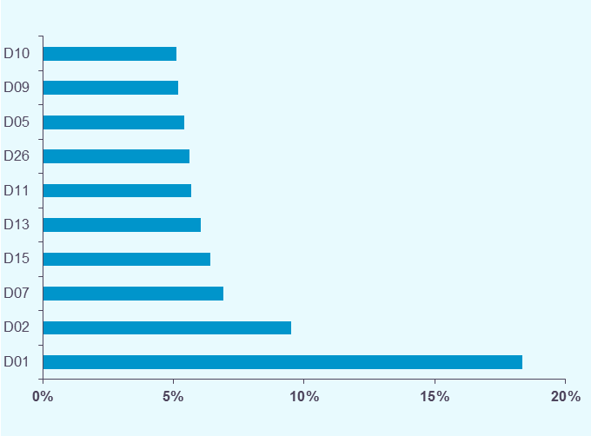

Les 5 DoAc les plus contributeurs à la croissance en séjours, hors séances

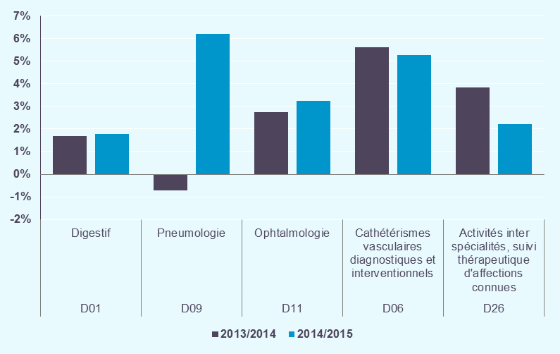

Tops racines
Top racines (hors séances) :
- Les 5 racines qui concentrent le plus de séjours sont les endoscopies digestives (racines 06K04 et 06K02), les interventions sur le cristallin avec ou sans vitrectomie (02C05), et deux racines d'obstétrique (racine 15M05 et 14Z14)
- La chirurgie de la cataracte (02C05), les endoscopies digestives thérapeutiques (06K02) et les pneumonies et pleurésies banales, âge supérieur à 17 ans (04M05) sont les racines les plus contributrices à la croissance des séjours entre 2014 et 2015.

Les 10 racines de GHM les plus fréquentes en nombre de séjours, hors séances
Racine |  | Nombre de séjours 2015 | Evolution nombre de séjours 2013/2014 | Evolution nombre de séjours 2014/2015 | Contribution à la croissance en séjours 2014/2015 | Part en séjours 2015
06K04 | Endoscopie digestive diagnostique et anesthésie, en ambulatoire | 960.35 | +1.7% | +0.9% | 4.3% | 5.4%
02C05 | Interventions sur le cristallin avec ou sans vitrectomie | 788.33 | +3.3% | +4.0% | 15.7% | 4.4%
15M05 | Nouveau-nés de 3300g et âge gestationnel de 40 SA et assimilés (groupe nouveau-nés 1) | 695.85 | -0.1% | -2.4% | -8.9% | 3.9%
06K02 | Endoscopies digestives thérapeutiques et anesthésie : séjours de moins de 2 jours | 477.68 | +3.3% | +6.3% | 14.9% | 2.7%
14Z14 | Accouchements uniques par voie basse chez une multipare | 359.67 | +0.8% | -1.7% | -3.4% | 2.0%
03K02 | Affections de la bouche et des dents avec certaines extractions, réparations et prothèses dentaires | 308.96 | +1.2% | +0.0% | 0.1% | 1.7%
23M20 | Autres symptômes et motifs de recours aux soins de la CMD 23 | 264.13 | +2.6% | +2.7% | 3.7% | 1.5%
14Z13 | Accouchements uniques par voie basse chez une primipare | 255.38 | -1.0% | -3.2% | -4.4% | 1.4%
05M09 | Insuffisances cardiaques et états de choc circulatoire | 214.57 | +3.4% | +3.4% | 3.7% | 1.2%
05K10 | Actes diagnostiques par voie vasculaire | 195.11 | +3.6% | +2.4% | 2.4% | 1.1%
Séjours en milliers

Les 10 racines de GHM les plus fréquentes en nombre de séjours, hors séances
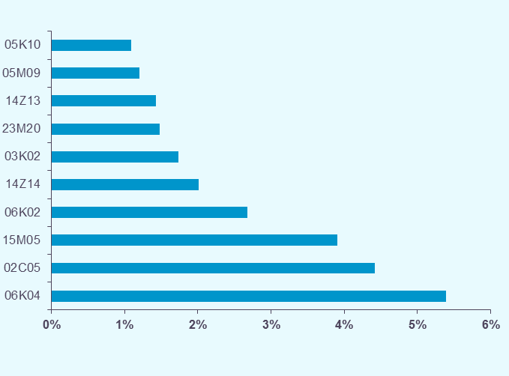

Les 10 racines les plus contributrices à la croissance en séjours, hors séances
Racine |  | Nombre de séjours 2015 | Evolution nombre de séjours 2013/2014 | Evolution nombre de séjours 2014/2015 | Contribution à la croissance en séjours 2014/2015 | Part en séjours 2015
02C05 | Interventions sur le cristallin avec ou sans vitrectomie | 788.33 | +3.3% | +4.0% | 15.7% | 4.4%
06K02 | Endoscopies digestives thérapeutiques et anesthésie : séjours de moins de 2 jours | 477.68 | +3.3% | +6.3% | 14.9% | 2.7%
04M05 | Pneumonies et pleurésies banales, âge supérieur à 17 ans | 160.77 | -4.7% | +12.0% | 9.0% | 0.9%
01M21 | Douleurs chroniques rebelles | 71.89 | +19.7% | +15.3% | 5.0% | 0.4%
04M25 | Grippes | 15.64 | -28.6% | +125.2% | 4.6% | 0.1%
06K04 | Endoscopie digestive diagnostique et anesthésie, en ambulatoire | 960.35 | +1.7% | +0.9% | 4.3% | 5.4%
10M16 | Troubles métaboliques, âge supérieur à 17 ans | 64.02 | -1.0% | +13.9% | 4.1% | 0.4%
01K04 | Injections de toxine botulique, en ambulatoire | 81.14 | +7.9% | +10.2% | 3.9% | 0.5%
04M20 | Bronchopneumopathies chroniques surinfectées | 83.32 | +0.6% | +9.9% | 3.9% | 0.5%
05M09 | Insuffisances cardiaques et états de choc circulatoire | 214.57 | +3.4% | +3.4% | 3.7% | 1.2%
Séjours en milliers

Racines
Déclinaison par racine (hors séances)
-

Racine |  | Nombre de séjours 2015 | Evolution nombre de séjours 2013/2014 | Evolution nombre de séjours 2014/2015 | Contribution à la croissance en séjours 2014/2015 | Part en séjours 2015
01C03 | Craniotomies pour traumatisme, âge supérieur à 17 ans | 5.07 | -3.1% | +4.3% | 0.1% | 0.0%
01C04 | Craniotomies en dehors de tout traumatisme, âge supérieur à 17 ans | 22.14 | +2.5% | -1.9% | -0.2% | 0.1%
01C05 | Interventions sur le rachis et la moelle pour des affections neurologiques | 14.97 | -0.4% | +1.1% | 0.1% | 0.1%
01C06 | Interventions sur le système vasculaire précérébral | 17.04 | -1.5% | +1.0% | 0.1% | 0.1%
01C08 | Interventions sur les nerfs crâniens ou périphériques et autres interventions sur le système nerveux | 14.68 | -1.2% | +0.2% | 0.0% | 0.1%
01C09 | Pose d'un stimulateur cérébral | 1.46 | +3.8% | +6.5% | 0.0% | 0.0%
01C10 | Pose d'un stimulateur médullaire | 5.22 | +9.4% | +7.1% | 0.2% | 0.0%
01C11 | Craniotomies pour tumeurs, âge inférieur à 18 ans | 0.90 | +2.2% | +7.4% | 0.0% | 0.0%
01C12 | Craniotomies pour affections non tumorales, âge inférieur à 18 ans | 1.79 | -3.5% | +5.8% | 0.1% | 0.0%
01C14 | Libérations de nerfs superficiels à l'exception du médian au canal carpien | 23.54 | -1.5% | -2.9% | -0.4% | 0.1%
...

Tops GHM
Top GHM (hors séances) :
- Les deux GHM qui représentent le plus de séjours concernent les endoscopies digestives diagnoqtiques et la chirurgie de la cataracte en ambulatoire (GHM 06K04J et 02C05J).
- La chirurgie de la cataracte en ambulatoire (02C05J) est le GHM le plus contributeur à la croissance globale des séjours, suivi par les endoscopies digestives thérapeutiques de moins de 2 jours (06K02Z) et les interventions sur le pied en ambulatoire, âge supérieur à 17 ans (08C37J).

Les 10 GHM les plus fréquents en nombre de séjours, hors séances
GHM |  | Nombre de séjours 2015 | Evolution nombre de séjours 2013/2014 | Evolution nombre de séjours 2014/2015 | Contribution à la croissance en séjours 2014/2015 | Part en séjours 2015
06K04J | Endoscopie digestive diagnostique et anesthésie, en ambulatoire | 960.35 | +1.7% | +0.9% | 4.3% | 5.4%
02C05J | Interventions sur le cristallin avec ou sans vitrectomie, en ambulatoire | 720.21 | +5.4% | +5.6% | 20.0% | 4.0%
15M05A | Nouveau-nés de 3300g et âge gestationnel de 40 SA et assimilés (groupe nouveau-nés 1), sans problème significatif | 537.90 | -1.0% | -3.0% | -8.7% | 3.0%
06K02Z | Endoscopies digestives thérapeutiques et anesthésie : séjours de moins de 2 jours | 477.68 | +3.3% | +6.3% | 14.9% | 2.7%
14Z14A | Accouchements uniques par voie basse chez une multipare, sans complication significative | 329.19 | +0.4% | -2.1% | -3.7% | 1.8%
03K02J | Affections de la bouche et des dents avec certaines extractions, réparations et prothèses dentaires, en ambulatoire | 295.90 | +2.2% | +0.5% | 0.8% | 1.7%
14Z13A | Accouchements uniques par voie basse chez une primipare, sans complication significative | 225.68 | -1.7% | -3.8% | -4.6% | 1.3%
23M20T | Autres symptômes et motifs de recours aux soins de la CMD 23, très courte durée | 152.20 | +3.7% | +2.2% | 1.7% | 0.9%
15M05B | Nouveau-nés de 3300g et âge gestationnel de 40 SA et assimilés (groupe nouveau-nés 1), avec autre problème significatif | 149.14 | +2.7% | -0.7% | -0.5% | 0.8%
23K02Z | Explorations nocturnes et apparentées : séjours de moins de 2 jours | 145.61 | +6.8% | +3.1% | 2.3% | 0.8%
Séjours en milliers

Les 10 GHM les plus fréquents en nombre de séjours, hors séances
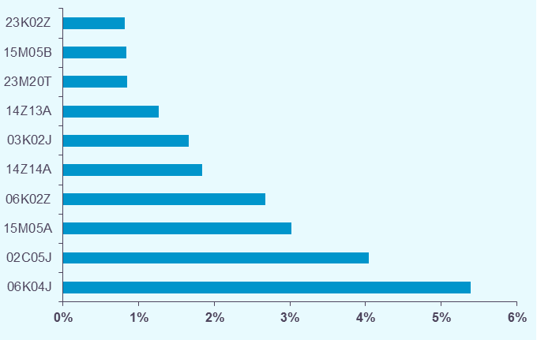

Les 10 GHM les plus contributeurs à la croissance en séjours, hors séances
GHM |  | Nombre de séjours 2015 | Evolution nombre de séjours 2013/2014 | Evolution nombre de séjours 2014/2015 | Contribution à la croissance en séjours 2014/2015 | Part en séjours 2015
02C05J | Interventions sur le cristallin avec ou sans vitrectomie, en ambulatoire | 681.58 | +5.4% | +5.7% | 14.1% | 3.9%
06K02Z | Endoscopies digestives thérapeutiques et anesthésie : séjours de moins de 2 jours | 950.15 | +1.8% | +1.9% | 6.7% | 5.4%
08C37J | Interventions sur le pied, âge supérieur à 17 ans, en ambulatoire | 448.80 | +4.6% | +3.4% | 5.6% | 2.6%
01M21T | Douleurs chroniques rebelles, très courte durée | 140.86 | +7.6% | +6.7% | 3.4% | 0.8%
06K04J | Endoscopie digestive diagnostique et anesthésie, en ambulatoire | 37.20 | +13.2% | +30.8% | 3.4% | 0.2%
...

GHM
Déclinaison par GHM (hors séances)
-

GHM |  | Nombre de séjours 2015 | Evolution nombre de séjours 2013/2014 | Evolution nombre de séjours 2014/2015 | Contribution à la croissance en séjours 2014/2015 | Part en séjours 2015
01C031 | Craniotomies pour traumatisme, âge supérieur à 17 ans, niveau 1 | 0.94 | -23.6% | -0.1% | 0.0% | 0.0%
01C032 | Craniotomies pour traumatisme, âge supérieur à 17 ans, niveau 2 | 1.63 | +1.8% | +9.1% | 0.1% | 0.0%
01C033 | Craniotomies pour traumatisme, âge supérieur à 17 ans, niveau 3 | 1.43 | +4.1% | +6.5% | 0.0% | 0.0%
01C034 | Craniotomies pour traumatisme, âge supérieur à 17 ans, niveau 4 | 1.07 | +5.3% | -1.0% | 0.0% | 0.0%
01C041 | Craniotomies en dehors de tout traumatisme, âge supérieur à 17 ans, niveau 1 | 6.42 | -6.6% | -12.5% | -0.5% | 0.0%
01C042 | Craniotomies en dehors de tout traumatisme, âge supérieur à 17 ans, niveau 2 | 7.15 | +6.9% | +5.0% | 0.2% | 0.0%
01C043 | Craniotomies en dehors de tout traumatisme, âge supérieur à 17 ans, niveau 3 | 4.93 | +9.8% | +1.9% | 0.0% | 0.0%
01C044 | Craniotomies en dehors de tout traumatisme, âge supérieur à 17 ans, niveau 4 | 3.64 | +5.5% | +1.3% | 0.0% | 0.0%
...

Séances
Déclinaison par type de séance :
Les séances sont des prises en charges itératives, pour des motifs thérapeutiques bien définis (principalement dialyse, chimiothérapie et radiothérapie) qui sont réalisées au cours d’une journée.
- Entre 2014 et 2015, les différents types de séances sont en augmentation. La croissance des séances de chimiothérapie atteint +5,2%.
- En 2015, près de 3 millions de séances de chimiothérapie ont été délivrées à près de
393 000 patients.

Type de séance | Nombre de séances / forfaits 2015 | Evolution nombre de séances / forfaits 2013/2014 | Evolution nombre de séances / forfaits 2014/2015
Entraînements à la dialyse péritonéale automatisée (28Z01Z) | 3.67 | +3.2% | +5.5%
Entraînements à la dialyse péritonéale continue ambulatoire (28Z02Z) | 7.01 | +7.5% | +0.9%
Entraînements à l'hémodialyse (28Z03Z) | 70.12 | -2.8% | +4.6%
Hémodialyse (28Z04Z) | 3,780.97 | +3.7% | +2.0%
Dialyse en centre | 3,861.78 | +3.6% | +2.0%
Dialyse hors centre* | 2,735.13 | +5.3% | +5.9%
Ensemble dialyse | 6,596.91 | +4.3% | +3.6%
Chimiothérapie pour tumeur (28Z07) | 2,397.04 | +3.4% | +4.3%
Chimiothérapie pour affection non tumorale (28Z17) | 586.18 | +17.3% | +8.9%
...

